Kartat
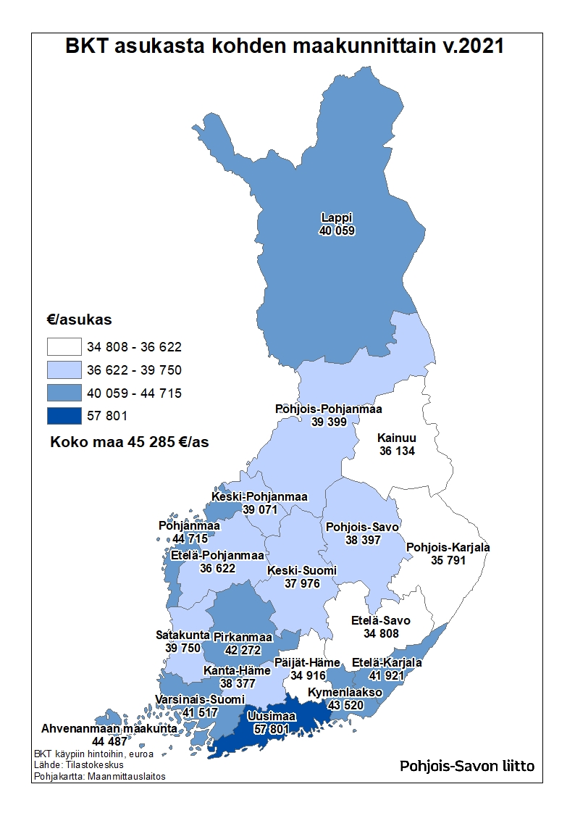
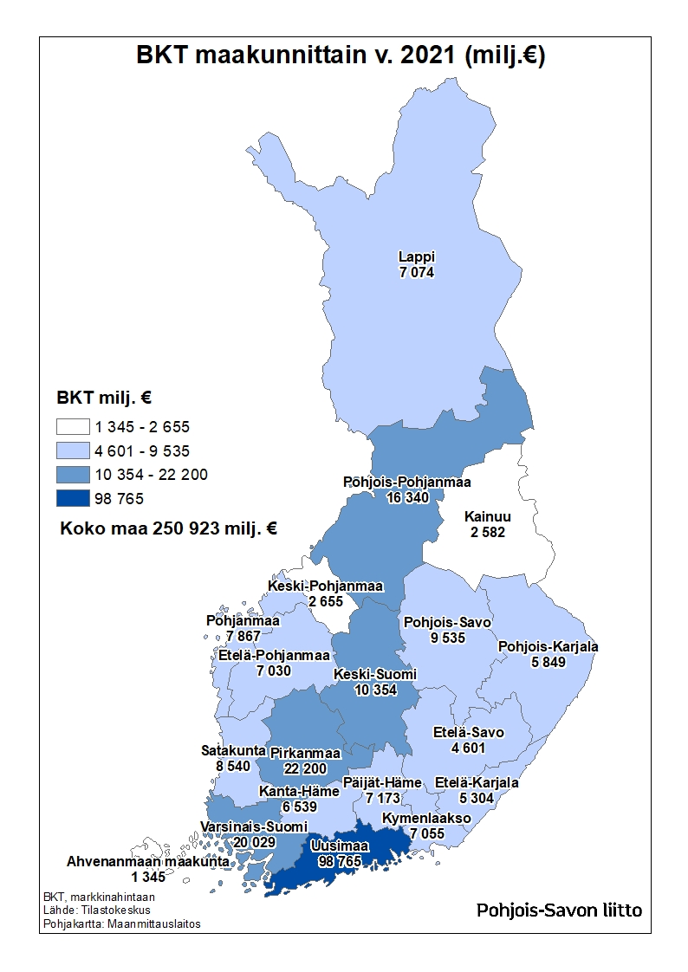
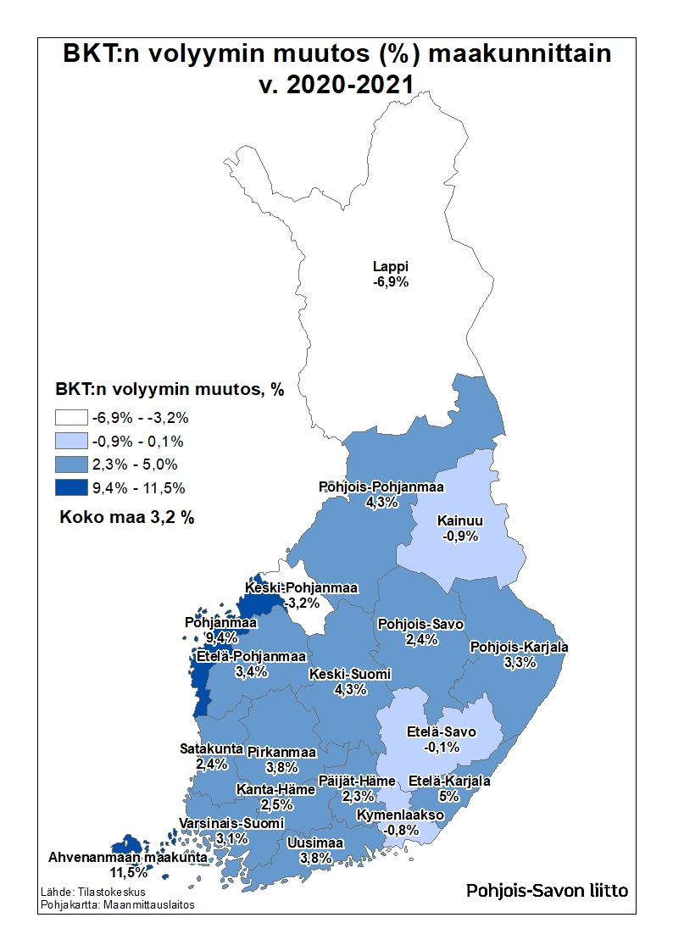
Maakunta | BKT €/asukas v. 2021 (käypiin hintoihin) | BKT milj. € v. 2021 (BKT markkinahintaan) | BKT:n volyymin muutos v. 2020–2021 (%)
Uusimaa | 57,801 | 98,765 | 3.8
KOKO MAA | 45,285 | 250,923 | 3.2
Pohjanmaa | 44,715 | 7,867 | 9.4
Ahvenanmaa | 44,487 | 1,345 | 11.5
Kymenlaakso | 43,520 | 7,055 | -0.8
Pirkanmaa | 42,272 | 22,200 | 3.8
Etelä-Karjala | 41,921 | 5,304 | 5.0
Varsinais-Suomi | 41,517 | 20,029 | 3.1
Lappi | 40,059 | 7,074 | -6.9
Satakunta | 39,750 | 8,540 | 2.4
Pohjois-Pohjanmaa | 39,399 | 16,340 | 4.3
Keski-Pohjanmaa | 39,071 | 2,655 | -3.2
Pohjois-Savo | 38,397 | 9,535 | 2.4
Kanta-Häme | 38,377 | 6,539 | 2.5
Keski-Suomi | 37,976 | 10,354 | 4.3
Etelä-Pohjanmaa | 36,622 | 7,030 | 3.4
Kainuu | 36,134 | 2,582 | -0.9
Pohjois-Karjala | 35,791 | 5,849 | 3.3
Päijät-Häme | 34,916 | 7,173 | 2.3
Etelä-Savo | 34,808 | 4,601 | -0.1

Selite
BKT, bruttokansantuote, markkinahintaan on kotimaisten tuotantoyksiköiden tuotantotoiminnan lopputulos. Se voidaan määritellä kolmella tavalla: institutionaalisten sektoreiden tai eri toimialojen bruttoarvonlisäysten summana lisättynä tuoteveroilla ja vähennettynä tuotetukipalkkioilla; kotimaisten institutionaalisten yksiköiden tavaroiden ja palveluiden loppukäytön summana (kulutus, pääoman bruttomuodostus, vienti miinus tuonti); tulojen summana (palkansaajakorvaukset, tuotanto- ja tuontiverot miinus tukipalkkiot, bruttotoimintaylijäämä ja sekatulo, brutto).

